Arkusz1

Kolumna1 | Rozmiar | Ilość
 | 18 | S

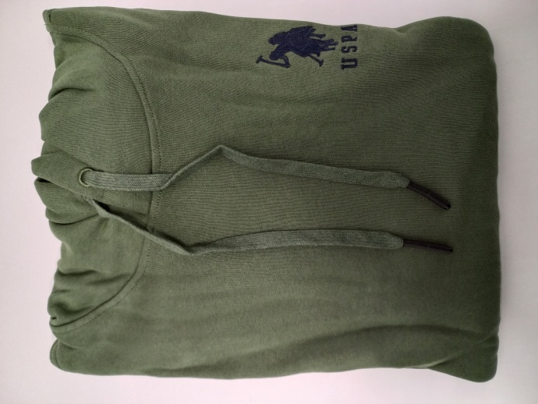

 | 79 | S


 | 246 | S

